关系图
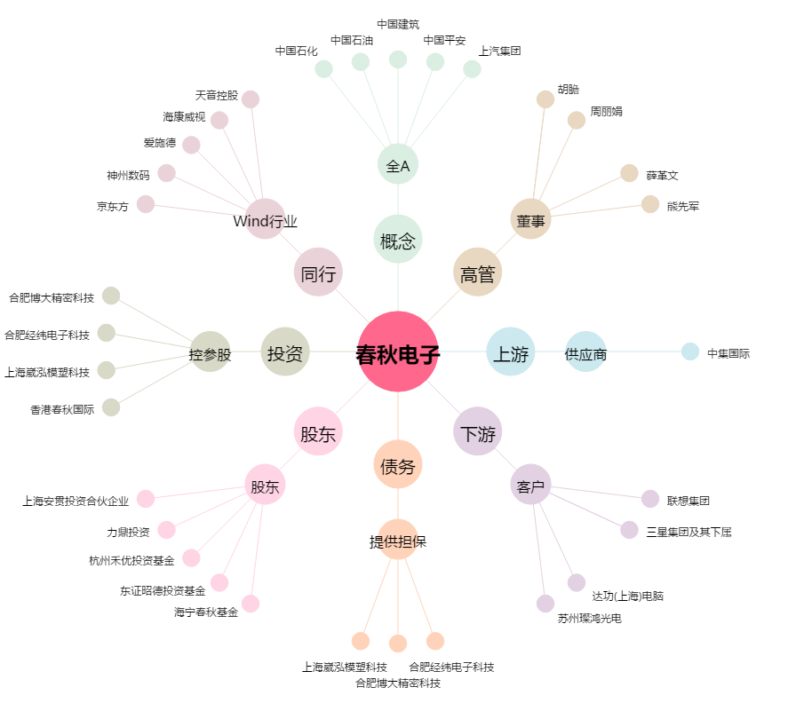
春秋电子[603890.SH] - 关系概览图

